1.09
K1侧翻挂钩支架价格核算明细表
序 | 物料代码 | 名称 | 图片 | 单件图号 | 零件名称 | 耗用量 | 材质 | 下料尺寸 |  |  | 未税单价 |  | 重量 |  |  | 材料费 | 加工成本 |  |  |  |  | 系数 | 未税价
号 |  |  |  |  |  |  |  | 长mm | 宽mm | 厚mm | 材料 | 废铁 | 毛重 | 净重 | 废铁 |  | 工序 | 吨位 | 工序费 | 出件数 | 合计
1 |  |  | 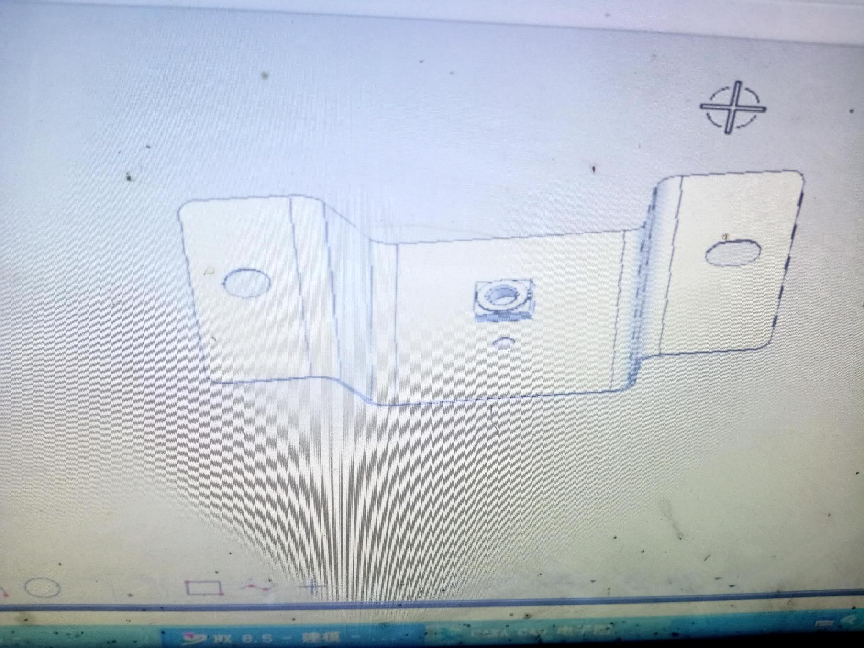 | SLT0000522 | K1侧翻挂钩支架 | 1 | Q235 | 153.0 | 62.0 | 1.0 | 4.30 | 2.60 | 0.074 | 0.058 | 0.016 | 0.28 | 落料 | 63T | 0.07 | 1.0 | 0.07 | 112% | 0.8900
 |  |  |  |  |  |  |  |  |  |  |  |  |  |  |  |  | 折弯 | 40T | 0.06 | 1.0 | 0.06
 |  |  |  | Q370C06 | 焊接六角螺母 | 1 |  |  |  |  |  |  |  |  |  | 0.06 | 冲孔 | 40T | 0.06 | 1.0 | 0.06
 |  |  |  |  |  |  |  |  |  |  |  |  |  |  |  |  | 点焊 | 凸焊机 | 0.07 | 1.0 | 0.07
 |  |  |  | 材料成本合计： |  |  |  |  |  |  |  |  |  |  |  | 0.34 | 加工成本合计： |  |  |  | 0.26
 |  |  |  |  |  |  |  |  |  |  |  |  |  |  |  |  | 另：包装及运费 |  | 0.1
 |  |  |  |  |  |  |  |  |  |  |  |  |  |  |  |  | 生产管理及设备磨损 |  | 0.1
 |  |  |  |  |  |  |  |  |  |  |  |  |  |  |  |  | 模具费

 |  |  |  |  |  |  |  |  |  |  |  |  |  |  |  |  | 落料 |  | 2300
 |  |  |  |  |  |  |  |  |  |  |  |  |  |  |  |  | 成型 |  | 800
 |  |  |  |  |  |  |  |  |  |  |  |  |  |  |  |  | 冲孔 |  | 800
 |  |  |  |  |  |  |  |  |  |  |  |  |  |  |  |  | 检具 |  | 200

